1차 각성기
연가창식 : 은하유성창 (1차 각성기)

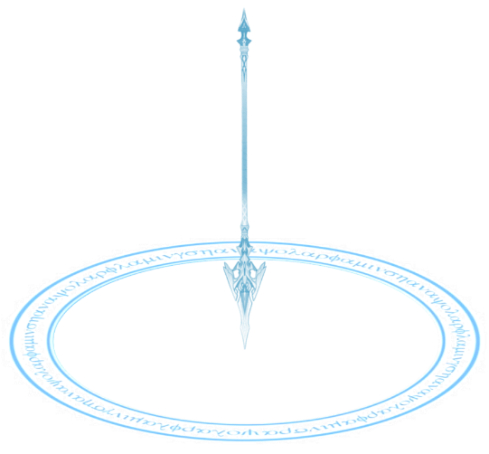
지점 표시 이펙트
기획 의도 | 언월도 형태의 창으로 적을 몰아치는 컨셉의 스탠스로 전환 |  |  |  |  |  |  |  |  | 아이콘 | lm_skill_01_26.png
스킬 설명 | 마우스 지점에 공격을 가한다. 도약하여 전방을 바라보며 후방으로 4m 가량 공중으로 점프한다. 이후 창에 기를 집중하고 선택한 지점에 창을 던진다. 창이 지점에 떨어지며 {dmg_1}의 피해를 주고 서서히 폭발하여 {dmg_2}, {dmg_2}, {dmg_3}, {dmg_3}, {dmg_4}의 피해를 주고 마지막 {dmg_4}의 피해를 주며 날려버린다.
데이터
스킬 정보 키 | LANCEMASTER_26 | 스킬 id | 305260 | 스킬명 | 연가창식: 은하유성창 | 클래스 | 창술사 | 스킬 종류 | 각성기 | 지점 설정 여부 | TRUE
스킬 사거리 | 최대 20m | 스킬 타입 | SPOT | 매개변수 key | - | 매개변수 value | - | 슈퍼아머 | 피격 이상 면역, 상태 이상 면역
소모 자원 유형 | - | 자원 소모 값 | - | 재사용 대기 시간 | 300초 | 카운터 | FALSE | 스킬 계수 | - | 공격 타입 | 비 방향성
애니메이션 | lm_skill_26_anim.fbx | 비주얼 이펙트 | lm_skill_26_vfx.fbx | 사운드 | lm_skill_26_sound.wav
스킬 연출 (초당 30 프레임 기준)
총 소요 시간 : 약 3.5초 (이펙트 포함 5초)

후방의 공중으로 도약합니다.
1
2
공중에서 창을 한 손으로 쥐고 창에 에너지를 모읍니다.
3
지점으로 창을 던집니다.
창이 지면에 닿으면 폭발하여 피해를 줍니다.

(지면)
(지면)
(지면)

스킬 연출
* 초당 30프레임 기준
총 스킬 연출 시간 : 약 5초 (150 frame)
90
150
30
120
60
0
프레임
10
20
40
50
70
80
100
110
130
140
버프/디버프 발동 지점
모션
공중 도약
공중에서 천천히 몸(허리) 회전
창 던지기
이후 전투 IDLE로 전환
수직 낙하 후 착지
캔슬 가능 지점
(지면에 착지한 후)
슈퍼 아머
피격 이상 면역 / 상태 이상 면역
비주얼 이펙트 (VFX)
창이 지면에 꽂힌 후 폭발
파동
창 형태로 축적되는 에너지
날아가는 창
24
시전 준비
공격 준비
공격
마무리
타격 지점
(+ 피격 처리)
투사체(창) 충돌 시
경직
피격 이상
104
75
85

시전 준비
스타일리쉬한 도약
1.0s
[모션 1] 공중 도약
[이펙트 1] 파동
[슈퍼 아머] 피격 이상 면역 / 상태 이상 면역
백 덤블링으로 후방의 공중으로 도약합니다.
모션
이펙트
공중 도달 시 캐릭터 주변으로 파동이 빠르게 퍼져 나갑니다.
슈퍼 아머
스킬을 시전하는 동안 피격 이상 & 상태 이상에 면역이 됩니다.
공격 준비
힘을 끝까지 쥐어 짜내는 느낌
1.5s
[모션 2] 공중에서 천천히 몸(허리) 회전
[이펙트 2] 창 형태로 축적되는 에너지
오른손으로 창을 쥐고 천천히 허리를 회전합니다.
모션
이펙트
창에 에너지가 모이고, 모인 에너지는 창 형상을 띄며 점차 커집니다.
공격
몸의 반동을 이용
0.3s
[모션 3-1] 창 던지기
[이펙트 3-1] 날아가는 창
[타격] 1회
허리의 반동을 이용해 창을 지정한 위치로 강하게 던집니다.
모션
이펙트
에너지로 이루어진 창이 지점을 향해 날아갑니다.
타격
투사체 충돌 시 1회 타격합니다.
마무리
유성이 떨어지는 듯한 강력함
2.2s
[모션 3-2] 수직 낙하 후 착지
[이펙트 3-1] 창이 지면에 꽂힌 후 폭발
[타격] 6회
수직 낙하로 지면에 착지한 후 전투 IDLE로 돌아갑니다.
모션
이펙트
창이 지면에 꽂힌 후 폭발이 일어납니다. (폭발 과정 : 폭발 준비 -> 폭발 -> 잔여 이펙트)
타격
폭발하며 총 6회 타격합니다. (1~5 번째 타격 : 경직 / 마지막 타격 : 피격 이상)
분류
핵심 포인트
예상 시간
구성 요소
추가 설명
[연출 추가 설명]

스킬 효과 목록 (SkillEffect_Table.xlsx 참고)
 | 스킬 효과 id | 효과 이름 | 효과 설명
 |  | 상태 이상 면역 | 스킬 시전 중 상태 이상에 면역이된다.
 |  | 오브젝트 생성
{dmg_1} |  | 투사체 타격 | 투사체가 타격을 입힌다.
{dmg_2} |  | N회 타격
{dmg_3} |  | N회 타격
{dmg_4} |  | N회 타격
 |  | 피격 이상 | 적중한 적을 날려보낸다.

